Multi-Sheet Chart
 | LiDAR |  | iPhone(Y=1400) |  | iPhone(Y=1600)
0.0001643 | 0.6415 | 0.0024805102764 | 2.5377173779 | 0.0019273127753 | 0.70238791417
0.000479 | 3.3956 | 0.0049610205528 | 2.5268171557 | 0.0038546255507 | 0.7036039781
0.0014384 | 7.8582 | 0.0074415308292 | 2.5126766649 | 0.005781938326 | 0.70431024375
0.0023414 | 8.0795 | 0.0099220411056 | 2.4952896561 | 0.0077092511013 | 0.70450990766
0.0027017 | 6.6773 | 0.012402551382 | 2.4746510112 | 0.0096365638767 | 0.70420625247
0.0036908 | 0.9853 | 0.014883061658 | 2.4507567482 | 0.011563876652 | 0.70340264185
0.0037909 | 6.9359 | 0.017363571935 | 2.4236040251 | 0.013491189427 | 0.702102515
0.0047489 | 2.2341 | 0.019844082211 | 2.3931911427 | 0.015418502203 | 0.70030938094
0.0055289 | -0.3889 | 0.022324592488 | 2.3595175468 | 0.017345814978 | 0.69802681228
0.005996 | 7.5974 | 0.024805102764 | 2.3225838292 | 0.019273127753 | 0.69525843878
0.0068956 | 4.2937 | 0.02728561304 | 2.2823917279 | 0.021200440529 | 0.6920079406
0.0080165 | 0.6612 | 0.029766123317 | 2.2389441266 | 0.023127753304 | 0.68827904116
0.0086162 | 2.0239 | 0.032246633593 | 2.1922450536 | 0.025055066079 | 0.68407549977
0.0092478 | -0.3684 | 0.03472714387 | 2.1422996788 | 0.026982378855 | 0.67940110405
0.0093232 | 0.769 | 0.037207654146 | 2.0891143118 | 0.02890969163 | 0.67425966193
0.0099753 | 6.6241 | 0.039688164422 | 2.0326963976 | 0.030837004405 | 0.66865499361
0.0103606 | 5.8193 | 0.042168674699 | 1.9730545125 | 0.032764317181 | 0.6625909231
0.0105765 | 7.0674 | 0.044649184975 | 1.9101983595 | 0.034691629956 | 0.65607126979
0.0106234 | -0.1309 | 0.047129695252 | 1.8441387624 | 0.036618942731 | 0.64909983962
0.0109337 | 3.7398 | 0.049610205528 | 1.7748876604 | 0.038546255507 | 0.64168041634
0.0121796 | 6.8974 | 0.052090715804 | 1.7024581012 | 0.040473568282 | 0.63381675248
0.0122232 | 3.8614 | 0.054571226081 | 1.6268642342 | 0.042400881057 | 0.6255125604
0.0125295 | 1.5559 | 0.057051736357 | 1.5481213034 | 0.044328193833 | 0.61677150317
0.0143576 | 5.5002 | 0.059532246634 | 1.4662456395 | 0.046255506608 | 0.60759718557
0.014723 | 1.1011 | 0.06201275691 | 1.3812546516 | 0.048182819383 | 0.59799314508
0.0151132 | 2.0523 | 0.064493267186 | 1.2931668189 | 0.050110132159 | 0.58796284295
0.0187178 | 1.081 | 0.066973777463 | 1.2020016816 | 0.052037444934 | 0.57750965536
0.0191713 | 3.1506 | 0.069454287739 | 1.107779832 | 0.053964757709 | 0.56663686481
0.0203943 | 0.6333 | 0.071934798016 | 1.0105229043 | 0.055892070485 | 0.55534765163
0.0213095 | 0.9253 | 0.074415308292 | 0.91025356521 | 0.05781938326 | 0.54364508578
0.0216377 | 3.6229 | 0.076895818568 | 0.80699550315 | 0.059746696035 | 0.53153211885
0.02254 | 0.6683 | 0.079376328845 | 0.70077341772 | 0.061674008811 | 0.51901157645
0.0239022 | 3.8578 | 0.081856839121 | 0.5916130086 | 0.063601321586 | 0.50608615089
0.0242944 | 1.799 | 0.084337349398 | 0.47954096404 | 0.065528634361 | 0.49275839426
0.0256062 | 2.791 | 0.086817859674 | 0.36458494909 | 0.067455947137 | 0.47903071188
0.0270583 | 1.1374 | 0.08929836995 | 0.24677359332 | 0.069383259912 | 0.46490535624
0.0300919 | 1.9362 | 0.091778880227 | 0.12613647823 | 0.071310572687 | 0.45038442129
0.0311933 | 2.0802 | 0.094259390503 | 0.0027041243025 | 0.073237885463 | 0.43546983729
0.0318757 | 1.8187 | 0.09673990078 | -0.12349202248 | 0.075165198238 | 0.42016336604
0.0331405 | 2.3651 | 0.099220411056 | -0.25241960439 | 0.077092511013 | 0.40446659667
0.0337573 | 2.803 | 0.10170092133 | -0.38404536617 | 0.079019823789 | 0.38838094181
0.0348412 | 2.0023 | 0.10418143161 | -0.51833516964 | 0.080947136564 | 0.37190763436
0.0374224 | 2.3878 | 0.10666194189 | -0.65525400877 | 0.082874449339 | 0.35504772465
0.0425292 | 1.9917 | 0.10914245216 | -0.79476602509 | 0.084801762115 | 0.33780207816
0.0428393 | 1.9723 | 0.11162296244 | -0.93683452355 | 0.08672907489 | 0.32017137367
0.0463357 | 2.0987 | 0.11410347271 | -1.0814219888 | 0.088656387665 | 0.30215610194
0.0648192 | 3.0373 | 0.11658398299 | -1.2284901019 | 0.090583700441 | 0.28375656485
0.0652329 | 1.9637 | 0.11906449327 | -1.3779997573 | 0.092511013216 | 0.26497287499
0.066516 | 1.8537 | 0.12154500354 | -1.5299110804 | 0.094438325991 | 0.24580495579
0.0843621 | 3.0178 | 0.12402551382 | -1.6841834455 | 0.096365638767 | 0.22625254206
...

1
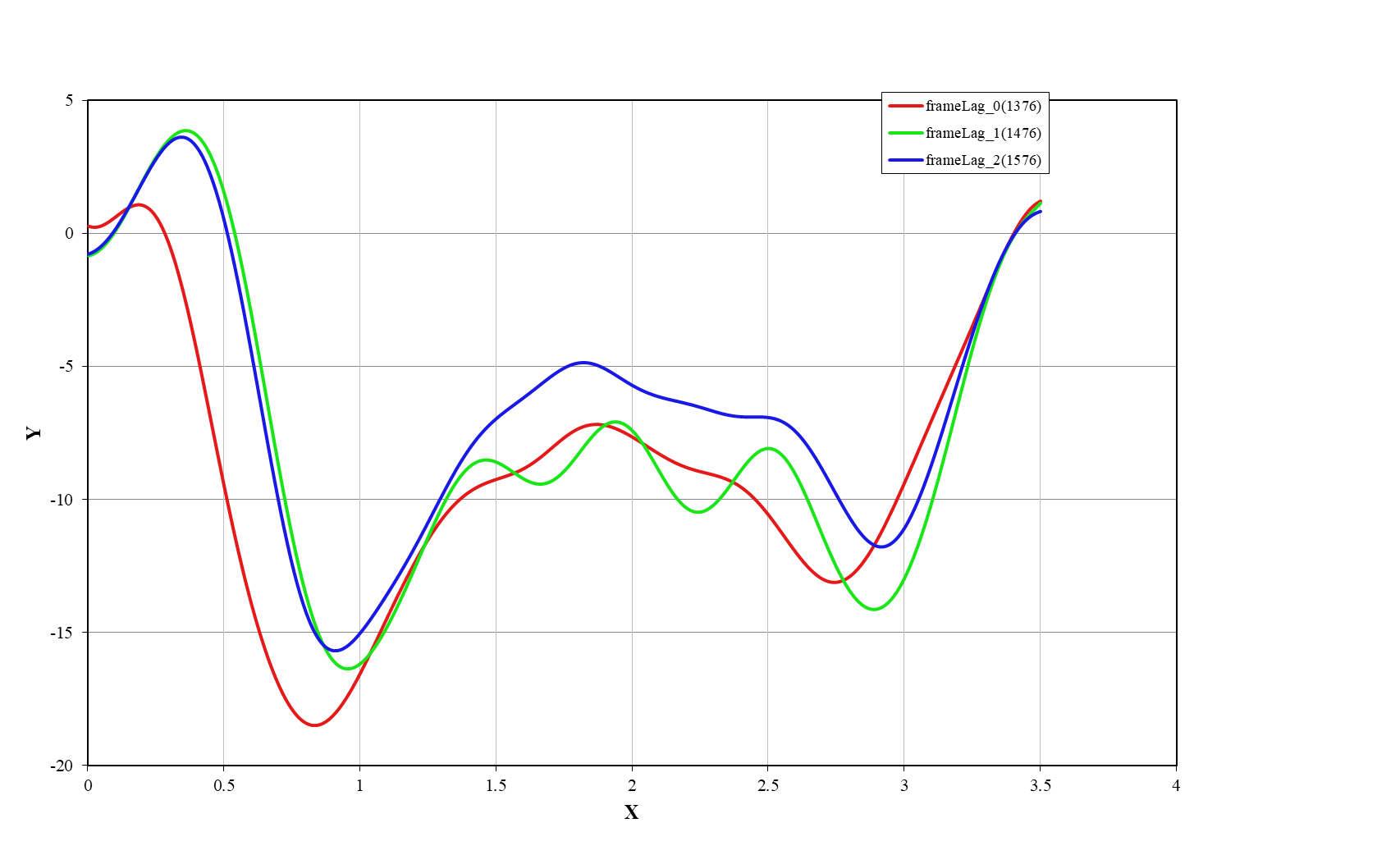
"rectified_image_size" : "default", "rectification_alpha" : 0,

 | frameLag_0(1376) |  | frameLag_1(1476) |  | frameLag_2(1576)
0.0001643 | 0.6415 | 0.0024805102764 | 2.5377173779 | 0 | 0.7006589462
0.000479 | 3.3956 | 0.0049610205528 | 2.5268171557 | 0.0019273127753 | 0.70238791417
0.0014384 | 7.8582 | 0.0074415308292 | 2.5126766649 | 0.0038546255507 | 0.7036039781
0.0023414 | 8.0795 | 0.0099220411056 | 2.4952896561 | 0.005781938326 | 0.70431024375
0.0027017 | 6.6773 | 0.012402551382 | 2.4746510112 | 0.0077092511013 | 0.70450990766
0.0036908 | 0.9853 | 0.014883061658 | 2.4507567482 | 0.0096365638767 | 0.70420625247
0.0037909 | 6.9359 | 0.017363571935 | 2.4236040251 | 0.011563876652 | 0.70340264185
0.0047489 | 2.2341 | 0.019844082211 | 2.3931911427 | 0.013491189427 | 0.702102515
0.0055289 | -0.3889 | 0.022324592488 | 2.3595175468 | 0.015418502203 | 0.70030938094
0.005996 | 7.5974 | 0.024805102764 | 2.3225838292 | 0.017345814978 | 0.69802681228
0.0068956 | 4.2937 | 0.02728561304 | 2.2823917279 | 0.019273127753 | 0.69525843878
0.0080165 | 0.6612 | 0.029766123317 | 2.2389441266 | 0.021200440529 | 0.6920079406
0.0086162 | 2.0239 | 0.032246633593 | 2.1922450536 | 0.023127753304 | 0.68827904116
0.0092478 | -0.3684 | 0.03472714387 | 2.1422996788 | 0.025055066079 | 0.68407549977
0.0093232 | 0.769 | 0.037207654146 | 2.0891143118 | 0.026982378855 | 0.67940110405
0.0099753 | 6.6241 | 0.039688164422 | 2.0326963976 | 0.02890969163 | 0.67425966193
0.0103606 | 5.8193 | 0.042168674699 | 1.9730545125 | 0.030837004405 | 0.66865499361
0.0105765 | 7.0674 | 0.044649184975 | 1.9101983595 | 0.032764317181 | 0.6625909231
0.0106234 | -0.1309 | 0.047129695252 | 1.8441387624 | 0.034691629956 | 0.65607126979
0.0109337 | 3.7398 | 0.049610205528 | 1.7748876604 | 0.036618942731 | 0.64909983962
0.0121796 | 6.8974 | 0.052090715804 | 1.7024581012 | 0.038546255507 | 0.64168041634
0.0122232 | 3.8614 | 0.054571226081 | 1.6268642342 | 0.040473568282 | 0.63381675248
0.0125295 | 1.5559 | 0.057051736357 | 1.5481213034 | 0.042400881057 | 0.6255125604
0.0143576 | 5.5002 | 0.059532246634 | 1.4662456395 | 0.044328193833 | 0.61677150317
0.014723 | 1.1011 | 0.06201275691 | 1.3812546516 | 0.046255506608 | 0.60759718557
0.0151132 | 2.0523 | 0.064493267186 | 1.2931668189 | 0.048182819383 | 0.59799314508
0.0187178 | 1.081 | 0.066973777463 | 1.2020016816 | 0.050110132159 | 0.58796284295
0.0191713 | 3.1506 | 0.069454287739 | 1.107779832 | 0.052037444934 | 0.57750965536
0.0203943 | 0.6333 | 0.071934798016 | 1.0105229043 | 0.053964757709 | 0.56663686481
0.0213095 | 0.9253 | 0.074415308292 | 0.91025356521 | 0.055892070485 | 0.55534765163
0.0216377 | 3.6229 | 0.076895818568 | 0.80699550315 | 0.05781938326 | 0.54364508578
0.02254 | 0.6683 | 0.079376328845 | 0.70077341772 | 0.059746696035 | 0.53153211885
0.0239022 | 3.8578 | 0.081856839121 | 0.5916130086 | 0.061674008811 | 0.51901157645
0.0242944 | 1.799 | 0.084337349398 | 0.47954096404 | 0.063601321586 | 0.50608615089
0.0256062 | 2.791 | 0.086817859674 | 0.36458494909 | 0.065528634361 | 0.49275839426
0.0270583 | 1.1374 | 0.08929836995 | 0.24677359332 | 0.067455947137 | 0.47903071188
0.0300919 | 1.9362 | 0.091778880227 | 0.12613647823 | 0.069383259912 | 0.46490535624
0.0311933 | 2.0802 | 0.094259390503 | 0.0027041243025 | 0.071310572687 | 0.45038442129
0.0318757 | 1.8187 | 0.09673990078 | -0.12349202248 | 0.073237885463 | 0.43546983729
0.0331405 | 2.3651 | 0.099220411056 | -0.25241960439 | 0.075165198238 | 0.42016336604
0.0337573 | 2.803 | 0.10170092133 | -0.38404536617 | 0.077092511013 | 0.40446659667
0.0348412 | 2.0023 | 0.10418143161 | -0.51833516964 | 0.079019823789 | 0.38838094181
0.0374224 | 2.3878 | 0.10666194189 | -0.65525400877 | 0.080947136564 | 0.37190763436
0.0425292 | 1.9917 | 0.10914245216 | -0.79476602509 | 0.082874449339 | 0.35504772465
0.0428393 | 1.9723 | 0.11162296244 | -0.93683452355 | 0.084801762115 | 0.33780207816
0.0463357 | 2.0987 | 0.11410347271 | -1.0814219888 | 0.08672907489 | 0.32017137367
0.0648192 | 3.0373 | 0.11658398299 | -1.2284901019 | 0.088656387665 | 0.30215610194
0.0652329 | 1.9637 | 0.11906449327 | -1.3779997573 | 0.090583700441 | 0.28375656485
0.066516 | 1.8537 | 0.12154500354 | -1.5299110804 | 0.092511013216 | 0.26497287499
0.0843621 | 3.0178 | 0.12402551382 | -1.6841834455 | 0.094438325991 | 0.24580495579
...
"rectified_image_size" : "auto", "rectification_alpha" : -1,

